راهنما
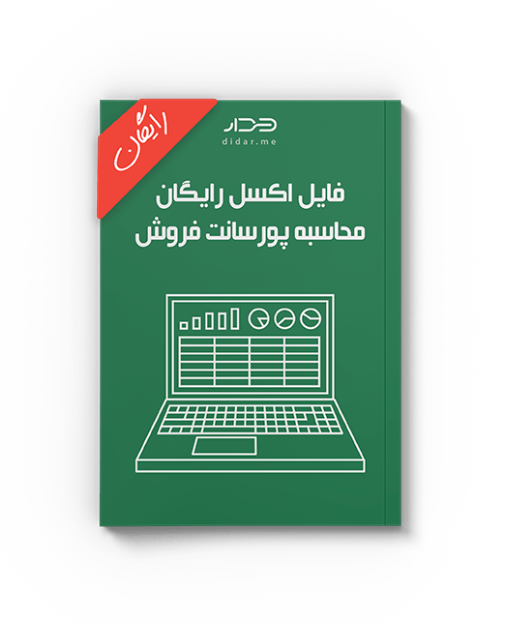

محاسبه | راهنمای استفاده از این الگو

پورسانت فروش | این قالب توسط تیم نرم‌افزار CRM دیدار برای اشخاص و شرکت‌هایی طراحی شده که تعداد مشتریان کمی دارند و می‌توانند نیاز خود را با همین قالب برطرف کنند. اما در صورتی که تعداد مشتریانتان کم نیست یا قرار است تیم شما بر روی پروژه های فروش کار کند، می توانید از نرم افزار CRM تحت وب دیدار استفاده کنید. قابلیت های این نرم‌افزار به شما کمک می کند تا تحلیل های دقیق تری از مشتریان خود داشته باشید و بتوانید فروش خود را تا 300٪ افزایش دهید. برای بررسی بیشتر شما همین الان می‌توانید با کلیک روی لینک زیر، 15 روز رایگان از تمام امکانات نرم‌افزار CRM دیدار استفاده کنید.

 | 15 روز استفاده رایگان از CRM دیدار

